úvod-LB
Veřejná zakázka

Vodorovné a svislé dopravní značení

Část B

Oblast Praha – levý břeh Vltavy

POLOŽKOVÝ CENÍK

Roční nabídková cena zakázky (bez DPH): |  |  |  | 0.00 Kč
Roční nabídková cena zakázky (s DPH):
Celková nabídková cena zakázky za 4 roky (bez DPH): |  |  |  | 0.00 Kč
Celková nabídková cena zakázky za 4 roky (s DPH):

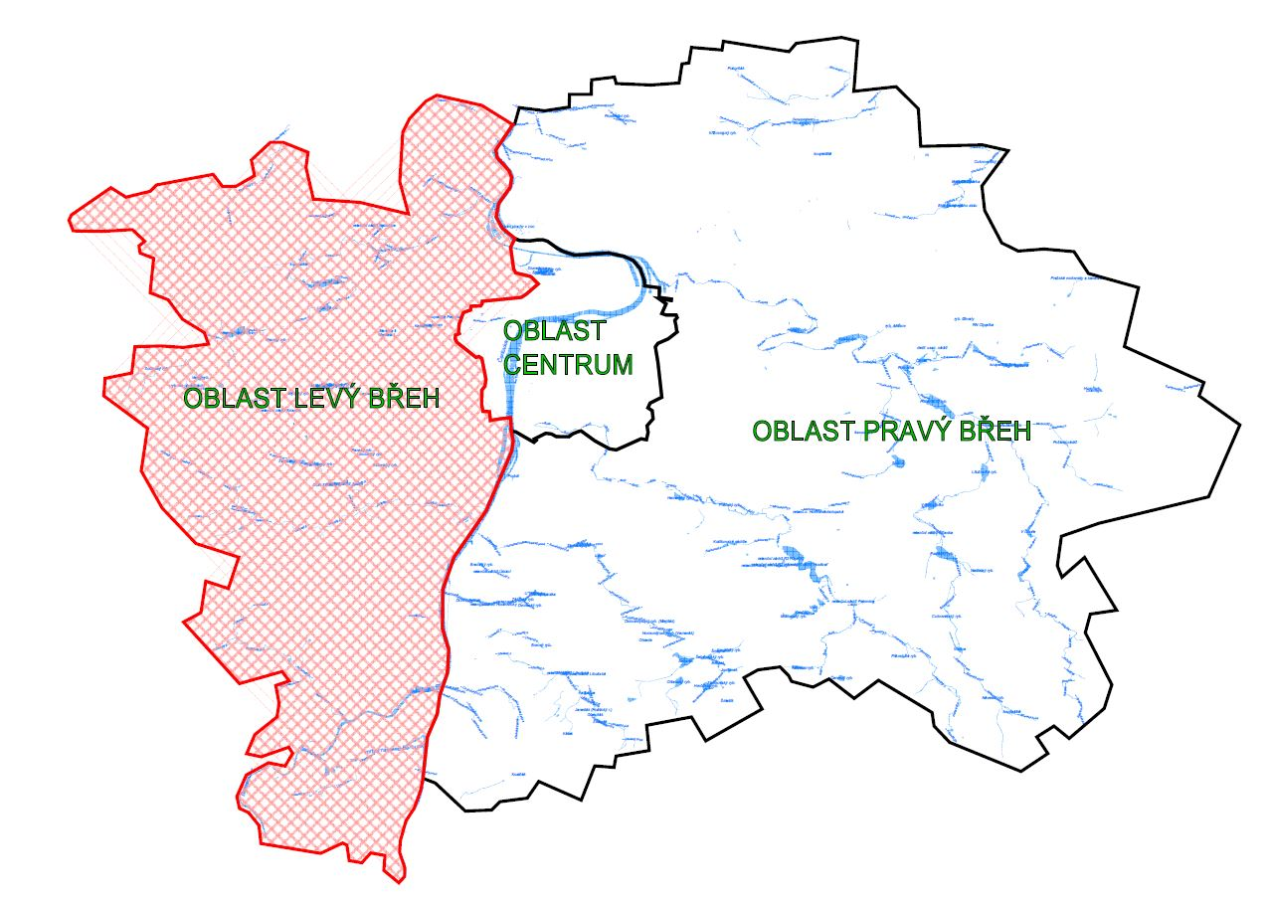

 | Specifikace a počty objektů DZ - oblast levý břeh
 | svislé dopravní značení | ks | 29883
 | dopravně bezpečnostní zařízení | ks | 836
 | vodorovné dopravní značení | m² | 240500

SDZ+DBZ
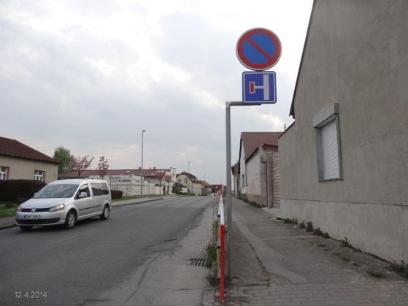
Poř.č. | SVISLÉ DOPRAVNÍ ZNAČKY VÝSTRAŽNÉ (SKUPINA A) | příloha č. | rozměr (mm) | TJ | Kč / ks v provedení FeZn plech, na zadní straně dvojitý ohyb, reflexní folie: |  | celková cena
 |  |  |  |  | počet TJ | cena | 0
1 | A1 - A30, A33,A34 (folie R1) |  | 700 | ks | 1 | 0 | 0
2 |  |  | 900 | ks | 1 | 0 | 0
3 |  |  | 1250 | ks | 1 | 0 | 0
4 | A1 - A30, A33,A34 (folie R2) |  | 700 | ks | 1 | 0 | 0
5 |  |  | 900 | ks | 50 | 0 | 0
6 |  |  | 1250 | ks | 1 | 0 | 0
7 | A1 - A30, A33,A34 (folie R3) |  | 700 | ks | 1 | 0 | 0
8 |  |  | 900 | ks | 1 | 0 | 0
9 |  |  | 1250 | ks | 1 | 0 | 0
10 | A31a - A31c (folie R1) |  | 400/1200 | ks | 1 | 0 | 0
11 | A31a - A31c (folie R2) |  | 400/1200 | ks | 1 | 0 | 0
12 | A31a - A31c (folie R3) |  | 400/1200 | ks | 1 | 0 | 0
13 | A32a (folie R1) |  | 700/90 | ks | 1 | 0 | 0
14 |  |  | 1385/125 | ks | 1 | 0 | 0
15 | A32a (folie R2) |  | 700/90 | ks | 1 | 0 | 0
16 |  |  | 1385/125 | ks | 1 | 0 | 0
17 | A32a (folie R3) |  | 700/90 | ks | 1 | 0 | 0
18 |  |  | 1385/125 | ks | 1 | 0 | 0
19 | A32b (folie R1) |  | 700/90 | ks | 1 | 0 | 0
20 |  |  | 1385/125 | ks | 1 | 0 | 0
21 | A32b (folie R2) |  | 700/90 | ks | 1 | 0 | 0
22 |  |  | 1385/125 | ks | 1 | 0 | 0
23 | A32b (folie R3) |  | 700/90 | ks | 1 | 0 | 0
24 |  |  | 1385/125 | ks | 1 | 0 | 0
Poř.č. | SVISLÉ DOPRAVNÍ ZNAČKY UPRAVUJÍCÍ PŘEDNOST (SKUPINA P) | příloha č. | rozměr (mm) | TJ | Kč / ks v provedení FeZn plech, na zadní straně dvojitý ohyb, reflexní folie: |  | celková cena
 |  |  |  |  | počet TJ | cena | 0
25 | P1 (folie R1) |  | 700 | ks | 1 | 0 | 0
26 |  |  | 900 | ks | 1 | 0 | 0
27 |  |  | 1250 | ks | 1 | 0 | 0
28 | P1 (folie R2) |  | 700 | ks | 1 | 0 | 0
29 |  |  | 900 | ks | 1 | 0 | 0
30 |  |  | 1250 | ks | 1 | 0 | 0
31 | P1 (folie R3) |  | 700 | ks | 1 | 0 | 0
32 |  |  | 900 | ks | 1 | 0 | 0
33 |  |  | 1250 | ks | 1 | 0 | 0
34 | P2, P3 (folie R1) |  | 500/500 | ks | 1 | 0 | 0
35 |  |  | 750/750 | ks | 1 | 0 | 0
36 | P2, P3 (folie R2) |  | 500/500 | ks | 30 | 0 | 0
37 |  |  | 750/750 | ks | 1 | 0 | 0
38 | P2, P3 (folie R3) |  | 500/500 | ks | 10 | 0 | 0
39 |  |  | 750/750 | ks | 1 | 0 | 0
40 | P4 (folie R1) |  | 900 | ks | 1 | 0 | 0
41 |  |  | 1250 | ks | 1 | 0 | 0
42 | P4 (folie R2) |  | 900 | ks | 30 | 0 | 0
43 |  |  | 1250 | ks | 1 | 0 | 0
44 | P4 (folie R3) |  | 900 | ks | 10 | 0 | 0
45 |  |  | 1250 | ks | 1 | 0 | 0
46 | P5 (folie R1) |  | 900+500 | ks | 1 | 0 | 0
47 |  |  | 1250+750 | ks | 1 | 0 | 0
48 | P5 (folie R2) |  | 900+500 | ks | 1 | 0 | 0
49 |  |  | 1250+750 | ks | 1 | 0 | 0
50 | P5 (folie R3) |  | 900+500 | ks | 1 | 0 | 0
51 |  |  | 1250+750 | ks | 1 | 0 | 0
52 | P6 (folie R1) |  | Ø 700 | ks | 1 | 0 | 0
53 |  |  | Ø 900 | ks | 1 | 0 | 0
54 | P6 (folie R2) |  | Ø 700 | ks | 1 | 0 | 0
55 |  |  | Ø 900 | ks | 2 | 0 | 0
56 | P6 (folie R3) |  | Ø 700 | ks | 1 | 0 | 0
57 |  |  | Ø 900 | ks | 5 | 0 | 0
58 | P7 (folie R1) |  | Ø 500 | ks | 1 | 0 | 0
59 |  |  | Ø 700 | ks | 1 | 0 | 0
60 |  |  | Ø 900 | ks | 1 | 0 | 0
61 | P7 (folie R2) |  | Ø 500 | ks | 1 | 0 | 0
62 |  |  | Ø 700 | ks | 3 | 0 | 0
63 |  |  | Ø 900 | ks | 1 | 0 | 0
64 | P7 (folie R3) |  | Ø 500 | ks | 1 | 0 | 0
65 |  |  | Ø 700 | ks | 1 | 0 | 0
66 |  |  | Ø 900 | ks | 1 | 0 | 0
67 | P8 (folie R1) |  | 500/500 | ks | 2 | 0 | 0
68 |  |  | 750/750 | ks | 1 | 0 | 0
69 | P8 (folie R2) |  | 500/500 | ks | 2 | 0 | 0
70 |  |  | 750/750 | ks | 1 | 0 | 0
71 | P8 (folie R3) |  | 500/500 | ks | 1 | 0 | 0
72 |  |  | 750/750 | ks | 1 | 0 | 0
Poř.č. | SVISLÉ DOPRAVNÍ ZNAČKY ZÁKAZOVÉ (SKUPINA B) | příloha č. | rozměr (mm) | TJ | Kč / ks v provedení FeZn plech, na zadní straně dvojitý ohyb, reflexní folie: |  | celková cena
 |  |  |  |  | počet TJ | cena | 0
73 | B1 - B34 (folie R1) |  | Ø 500 | ks | 10 | 0 | 0
74 |  |  | Ø 700 | ks | 1 | 0 | 0
75 |  |  | Ø 900 | ks | 1 | 0 | 0
76 | B1 - B34 (folie R2) |  | Ø 500 | ks | 20 | 0 | 0
77 |  |  | Ø 700 | ks | 150 | 0 | 0
78 |  |  | Ø 900 | ks | 1 | 0 | 0
79 | B1 - B34 (folie R3) |  | Ø 500 | ks | 1 | 0 | 0
80 |  |  | Ø 700 | ks | 1 | 0 | 0
81 |  |  | Ø 900 | ks | 1 | 0 | 0
Poř.č. | SVISLÉ DOPRAVNÍ ZNAČKY PŘÍKAZOVÉVÉ (SKUPINA C) | příloha č. | rozměr (mm) | TJ | Kč / ks v provedení FeZn plech, na zadní straně dvojitý ohyb, reflexní folie: |  | celková cena
 |  |  |  |  | počet TJ | cena | 0
82 | C1 - C15b (folie R1) |  | Ø 500 | ks | 1 | 0 | 0
83 |  |  | Ø 700 | ks | 1 | 0 | 0
84 |  |  | Ø 900 | ks | 1 | 0 | 0
85 | C1 - C15b (folie R2) |  | Ø 500 | ks | 1 | 0 | 0
86 |  |  | Ø 700 | ks | 150 | 0 | 0
87 |  |  | Ø 900 | ks | 1 | 0 | 0
88 | C1 - C15b (folie R3) |  | Ø 500 | ks | 1 | 0 | 0
89 |  |  | Ø 700 | ks | 1 | 0 | 0
90 |  |  | Ø 900 | ks | 1 | 0 | 0
Poř.č. | SVISLÉ DOPRAVNÍ ZNAČKY INFORMATIVNÍ ZÓNOVÉ (SKUPINA IZ) | příloha č. | rozměr (mm) | TJ | Kč / ks v provedení FeZn plech, na zadní straně dvojitý ohyb, reflexní folie: |  | celková cena
 |  |  |  |  | počet TJ R1 | cena R1 | 0
91 | IZ1a - IZ2b (folie R1) |  | 1000/1000 | ks | 1 | 0 | 0
92 | IZ1a - IZ2b (folie R2) |  | 1000/1000 | ks | 1 | 0 | 0
93 | IZ1a - IZ2b (folie R3) |  | 1000/1000 | ks | 1 | 0 | 0
94 | IZ3a, IZ3b (folie R1) |  | 500/700 | ks | 1 | 0 | 0
95 |  |  | 1000/1500 | ks | 1 | 0 | 0
96 | IZ3a, IZ3b (folie R2) |  | 500/700 | ks | 1 | 0 | 0
97 |  |  | 1000/1500 | ks | 1 | 0 | 0
98 | IZ3a, IZ3b (folie R3) |  | 500/700 | ks | 1 | 0 | 0
99 |  |  | 1000/1500 | ks | 1 | 0 | 0
100 | IZ4a - IZ4d (folie R1) |  | 1000/500 | ks | 1 | 0 | 0
101 |  |  | 1000/650 | ks | 1 | 0 | 0
102 | IZ4a - IZ4d (folie R2) |  | 1000/500 | ks | 9 | 0 | 0
103 |  |  | 1000/650 | ks | 1 | 0 | 0
104 | IZ4a - IZ4d (folie R3) |  | 1000/500 | ks | 1 | 0 | 0
105 |  |  | 1000/650 | ks | 1 | 0 | 0
106 | IZ5a, IZ5b (folie R1) |  | 1000/750 | ks | 1 | 0 | 0
107 | IZ5a, IZ5b (folie R2) |  | 1000/750 | ks | 20 | 0 | 0
108 | IZ5a, IZ5b (folie R3) |  | 1000/750 | ks | 1 | 0 | 0
109 | IZ6a - IZ7b (folie R1) |  | 750/1000 | ks | 1 | 0 | 0
110 |  |  | 1000/1500 | ks | 1 | 0 | 0
111 | IZ6a - IZ7b (folie R2) |  | 750/1000 | ks | 20 | 0 | 0
112 |  |  | 1000/1500 | ks | 10 | 0 | 0
113 | IZ6a - IZ7b (folie R3) |  | 750/1000 | ks | 1 | 0 | 0
114 |  |  | 1000/1500 | ks | 1 | 0 | 0
115 | IZ8a, IZ8b (folie R1) |  | 750/1000 | ks | 1 | 0 | 0
116 |  |  | 1000/1000 | ks | 1 | 0 | 0
117 |  |  | 1000/1500 | ks | 1 | 0 | 0
118 | IZ8a, IZ8b (folie R2) |  | 750/1000 | ks | 10 | 0 | 0
119 |  |  | 1000/1000 | ks | 50 | 0 | 0
120 |  |  | 1000/1500 | ks | 16 | 0 | 0
121 | IZ8a, IZ8b (folie R3) |  | 750/1000 | ks | 1 | 0 | 0
122 |  |  | 1000/1000 | ks | 1 | 0 | 0
123 |  |  | 1000/1500 | ks | 1 | 0 | 0
124 | IZ9a, IZ9b (folie R1) |  | 750/750 | ks | 1 | 0 | 0
125 |  |  | 1000/1000 | ks | 1 | 0 | 0
126 | IZ9a, IZ9b (folie R2) |  | 750/750 | ks | 10 | 0 | 0
127 |  |  | 1000/1000 | ks | 20 | 0 | 0
128 | IZ9a, IZ9b (folie R3) |  | 750/750 | ks | 1 | 0 | 0
129 |  |  | 1000/1000 | ks | 1 | 0 | 0
Poř.č. | SVISLÉ DOPRAVNÍ ZNAČKY INFORMATIVNÍ PROVOZNÍ (SKUPINA IP) | příloha č. | rozměr (mm) | TJ | Kč / ks v provedení FeZn plech, na zadní straně dvojitý ohyb, reflexní folie: |  | celková cena
 |  |  |  |  | počet TJ | cena | 0
130 | IP1a-IP3, IP4b-IP7, IP10a, IP10b (folie R1) |  | 500/500 | ks | 1 | 0 | 0
131 |  |  | 750/750 | ks | 1 | 0 | 0
132 | IP1a-IP3, IP4b-IP7, IP10a, IP10b (folie R2) |  | 500/500 | ks | 160 | 0 | 0
133 |  |  | 750/750 | ks | 20 | 0 | 0
134 | IP1a-IP3, IP4b-IP7, IP10a, IP10b (folie R3) |  | 500/500 | ks | 20 | 0 | 0
135 |  |  | 750/750 | ks | 1 | 0 | 0
136 | IP4a (folie R1) |  | 800/300 | ks | 1 | 0 | 0
137 | IP4a (folie R2) |  | 800/300 | ks | 2 | 0 | 0
138 | IP4a (folie R3) |  | 800/300 | ks | 1 | 0 | 0
139 | IP8a-IP9, IP11a-IP13e (folie R1) |  | 500/700 | ks | 70 | 0 | 0
140 |  |  | 750/1000 | ks | 1 | 0 | 0
141 |  |  | 1000/1500 | ks | 1 | 0 | 0
142 | IP8a-IP9, IP11a-IP13e (folie R2) |  | 500/700 | ks | 1000 | 0 | 0
143 |  |  | 750/1000 | ks | 1 | 0 | 0
144 |  |  | 1000/1500 | ks | 1 | 0 | 0
145 | IP8a-IP9, IP11a-IP13e (folie R3) |  | 500/700 | ks | 1 | 0 | 0
146 |  |  | 750/1000 | ks | 1 | 0 | 0
147 |  |  | 1000/1500 | ks | 1 | 0 | 0
148 | IP16-IP21 (folie R1) |  | 750/1000 | ks | 1 | 0 | 0
149 |  |  | 1000/1500 | ks | 1 | 0 | 0
150 |  |  | 1500/1500 | ks | 1 | 0 | 0
151 | IP16-IP21 (folie R2) |  | 750/1000 | ks | 1 | 0 | 0
152 |  |  | 1000/1500 | ks | 60 | 0 | 0
153 |  |  | 1500/1500 | ks | 1 | 0 | 0
154 | IP16-IP21 (folie R3) |  | 750/1000 | ks | 1 | 0 | 0
155 |  |  | 1000/1500 | ks | 1 | 0 | 0
156 |  |  | 1500/1500 | ks | 1 | 0 | 0
157 | IP22-IP24, IP29, IP31a-IP32 (folie R1) |  | 1000/1500 | ks | 1 | 0 | 0
158 | IP22-IP24, IP29, IP31a-IP32 (folie R2) |  | 1000/1500 | ks | 80 | 0 | 0
159 | IP22-IP24, IP29, IP31a-IP32 (folie R3) |  | 1000/1500 | ks | 1 | 0 | 0
160 | IP30 (folie R1) |  | 1000/1000 | ks | 1 | 0 | 0
161 | IP30 (folie R2) |  | 1000/1000 | ks | 1 | 0 | 0
162 | IP30 (folie R3) |  | 1000/1000 | ks | 1 | 0 | 0
Poř.č. | SVISLÉ DOPRAVNÍ ZNAČKY INFORMATIVNÍ SMĚROVÉ (SKUPINA IS) | příloha č. | rozměr (mm) | TJ | Kč / ks v provedení FeZn plech, na zadní straně dvojitý ohyb, reflexní folie: |  | celková cena
 |  |  |  |  | počet TJ | cena | 0
163 | IS1a, IS1d, IS2a, IS3a, IS4a, IS5(a) směr rovně, vč. šipky (folie R1) |  | 1100/330 | ks | 1 | 0 | 0
164 |  |  | 1300/330 | ks | 1 | 0 | 0
165 |  |  | 1500/330 | ks | 1 | 0 | 0
166 |  |  | 1800/330 | ks | 1 | 0 | 0

167 | IS1a, IS1d, IS2a, IS3a, IS4a, IS5(a) směr rovně, vč. šipky (folie R2) |  | 1100/330 | ks | 10 | 0 | 0
168 |  |  | 1300/330 | ks | 1 | 0 | 0
169 |  |  | 1500/330 | ks | 1 | 0 | 0
170 |  |  | 1800/330 | ks | 1 | 0 | 0
171 | IS1a, IS1d, IS2a, IS3a, IS4a, IS5(a) směr rovně, vč. šipky (folie R3) |  | 1100/330 | ks | 1 | 0 | 0
172 |  |  | 1300/330 | ks | 1 | 0 | 0
173 |  |  | 1500/330 | ks | 1 | 0 | 0
174 |  |  | 1800/330 | ks | 1 | 0 | 0
175 | IS1a, IS1d, IS2a, IS3a, IS4a, IS5(a) směr rovně (dva cíle), vč. šipky (folie R1) |  | 1100/500 | ks | 1 | 0 | 0
176 |  |  | 1300/500 | ks | 1 | 0 | 0
177 |  |  | 1500/500 | ks | 1 | 0 | 0
178 |  |  | 1800/500 | ks | 1 | 0 | 0
179 | IS1a, IS1d, IS2a, IS3a, IS4a, IS5(a) směr rovně (dva cíle), vč. šipky (folie R2) |  | 1100/500 | ks | 10 | 0 | 0
180 |  |  | 1300/500 | ks | 1 | 0 | 0
181 |  |  | 1500/500 | ks | 1 | 0 | 0
182 |  |  | 1800/500 | ks | 1 | 0 | 0
183 | IS1a, IS1d, IS2a, IS3a, IS4a, IS5(a) směr rovně (dva cíle), vč. šipky (folie R3) |  | 1100/500 | ks | 1 | 0 | 0
184 |  |  | 1300/500 | ks | 1 | 0 | 0
185 |  |  | 1500/500 | ks | 1 | 0 | 0
186 |  |  | 1800/500 | ks | 1 | 0 | 0
187 | IS1a, IS1d, IS2a, IS3a, IS4a, IS5(a) směr rovně, deska bez šipky (folie R1) |  | 1100/330 | ks | 1 | 0 | 0
188 |  |  | 1300/330 | ks | 1 | 0 | 0
189 |  |  | 1500/330 | ks | 1 | 0 | 0
190 |  |  | 1800/330 | ks | 1 | 0 | 0
191 | IS1a, IS1d, IS2a, IS3a, IS4a, IS5(a) směr rovně, deska bez šipky (folie R2) |  | 1100/330 | ks | 10 | 0 | 0
192 |  |  | 1300/330 | ks | 1 | 0 | 0
193 |  |  | 1500/330 | ks | 1 | 0 | 0
194 |  |  | 1800/330 | ks | 1 | 0 | 0
195 | IS1a, IS1d, IS2a, IS3a, IS4a, IS5(a) směr rovně, deska bez šipky (folie R3) |  | 1100/330 | ks | 1 | 0 | 0
196 |  |  | 1300/330 | ks | 1 | 0 | 0
197 |  |  | 1500/330 | ks | 1 | 0 | 0
198 |  |  | 1800/330 | ks | 1 | 0 | 0
199 | IS1a, IS1d, IS2a, IS3a, IS4a, IS5(a) směr rovně, deska bez šipky dva cíle (folie R1) |  | 1100/500 | ks | 1 | 0 | 0
200 |  |  | 1300/500 | ks | 1 | 0 | 0
201 |  |  | 1500/500 | ks | 1 | 0 | 0
202 |  |  | 1800/500 | ks | 1 | 0 | 0
203 | IS1a, IS1d, IS2a, IS3a, IS4a, IS5(a) směr rovně, deska bez šipky dva cíle (folie R2) |  | 1100/500 | ks | 10 | 0 | 0
204 |  |  | 1300/500 | ks | 1 | 0 | 0
205 |  |  | 1500/500 | ks | 1 | 0 | 0
206 |  |  | 1800/500 | ks | 1 | 0 | 0
207 | IS1a, IS1d, IS2a, IS3a, IS4a, IS5(a) směr rovně, deska bez šipky dva cíle (folie R3) |  | 1100/500 | ks | 1 | 0 | 0
208 |  |  | 1300/500 | ks | 1 | 0 | 0
209 |  |  | 1500/500 | ks | 1 | 0 | 0
210 |  |  | 1800/500 | ks | 1 | 0 | 0
211 | IS1b, IS1c, IS1e, IS1f, IS2b, IS2c, IS2e, IS2f, IS3b, IS3c, IS4b, IS4c, IS5(b), IS4)c) směr vlevo nebo vpravo (folie R1) |  | 1350/330 | ks | 1 | 0 | 0
212 |  |  | 1550/330 | ks | 1 | 0 | 0
213 |  |  | 1750/330 | ks | 1 | 0 | 0
214 |  |  | 2050/330 | ks | 1 | 0 | 0
215 | IS1b, IS1c, IS1e, IS1f, IS2b, IS2c, IS2e, IS2f, IS3b, IS3c, IS4b, IS4c, IS5(b), IS4)c) směr vlevo nebo vpravo (folie R2) |  | 1350/330 | ks | 10 | 0 | 0
216 |  |  | 1550/330 | ks | 1 | 0 | 0
217 |  |  | 1750/330 | ks | 1 | 0 | 0
218 |  |  | 2050/330 | ks | 1 | 0 | 0
219 | IS1b, IS1c, IS1e, IS1f, IS2b, IS2c, IS2e, IS2f, IS3b, IS3c, IS4b, IS4c, IS5(b), IS4)c) směr vlevo nebo vpravo (folie R3) |  | 1350/330 | ks | 1 | 0 | 0
220 |  |  | 1550/330 | ks | 1 | 0 | 0
221 |  |  | 1750/330 | ks | 1 | 0 | 0
222 |  |  | 2050/330 | ks | 1 | 0 | 0
223 | IS1b, IS1c, IS1e, IS1f, IS2b, IS2c, IS2e, IS2f, IS3b, IS3c, IS4b, IS4c, IS5(b), IS4)c) směr vlevo nebo vpravo, dva cíle (folie R1) |  | 1350/500 | ks | 1 | 0 | 0
224 |  |  | 1550/500 | ks | 1 | 0 | 0
225 |  |  | 1750/500 | ks | 1 | 0 | 0
226 |  |  | 2050/500 | ks | 1 | 0 | 0
227 | IS1b, IS1c, IS1e, IS1f, IS2b, IS2c, IS2e, IS2f, IS3b, IS3c, IS4b, IS4c, IS5(b), IS4)c) směr vlevo nebo vpravo, dva cíle (folie R2) |  | 1350/500 | ks | 10 | 0 | 0
228 |  |  | 1550/500 | ks | 1 | 0 | 0
229 |  |  | 1750/500 | ks | 1 | 0 | 0
230 |  |  | 2050/500 | ks | 1 | 0 | 0

231 | IS1b, IS1c, IS1e, IS1f, IS2b, IS2c, IS2e, IS2f, IS3b, IS3c, IS4b, IS4c, IS5(b), IS4)c) směr vlevo nebo vpravo, dva cíle (folie R3) |  | 1350/500 | ks | 1 | 0 | 0
232 |  |  | 1550/500 | ks | 1 | 0 | 0
233 |  |  | 1750/500 | ks | 1 | 0 | 0
234 |  |  | 2050/500 | ks | 1 | 0 | 0
235 | IS6a - IS9e (folie R1) - Zn |  | variabilní | m² | 1 | 0 | 0
236 | IS6a - IS9e (folie R1) - Al |  | variabilní | m² | 1 | 0 | 0
237 | IS6a - IS9e (folie R2) - Zn |  | variabilní | m² | 12 | 0 | 0
238 | IS6a - IS9e (folie R2) - Al |  | variabilní | m² | 1 | 0 | 0
239 | IS6a - IS9e (folie R3) - Zn |  | variabilní | m² | 12 | 0 | 0
240 | IS6a - IS9e (folie R3) - Al |  | variabilní | m² | 1 | 0 | 0
241 | IS9c, IS9d (folie R1) |  | 1000/1500 | ks | 1 | 0 | 0
242 |  |  | 1500/1500 | ks | 1 | 0 | 0
243 | IS9c, IS9d (folie R2) |  | 1000/1500 | ks | 4 | 0 | 0
244 |  |  | 1500/1500 | ks | 1 | 0 | 0
245 | IS9c, IS9d (folie R3) |  | 1000/1500 | ks | 1 | 0 | 0
246 |  |  | 1500/1500 | ks | 1 | 0 | 0
247 | IS9e (folie R1) |  | 1500/1000 | ks | 1 | 0 | 0
248 | IS9e (folie R2) |  | 1500/1000 | ks | 2 | 0 | 0
249 | IS9e (folie R3) |  | 1500/1000 | ks | 1 | 0 | 0
250 | IS10a-IS11a (folie R1) |  | 1000/1500 | ks | 1 | 0 | 0
251 | IS10a-IS11a (folie R2) |  | 1000/1500 | ks | 6 | 0 | 0
252 | IS10a-IS11a (folie R3) |  | 1000/1500 | ks | 1 | 0 | 0
253 | IS11b, IS11d (folie R1) |  | 1100/330 | ks | 1 | 0 | 0
254 |  |  | 1350/330 | ks | 1 | 0 | 0
255 | IS11b, IS11d (folie R2) |  | 1100/330 | ks | 10 | 0 | 0
256 |  |  | 1350/330 | ks | 1 | 0 | 0
257 | IS11b, IS11d (folie R3) |  | 1100/330 | ks | 5 | 0 | 0
258 |  |  | 1350/330 | ks | 1 | 0 | 0
259 | IS11c (folie R1) |  | 700/200 | ks | 1 | 0 | 0
260 | IS11c (folie R2) |  | 700/200 | ks | 10 | 0 | 0
261 | IS11c (folie R3) |  | 700/200 | ks | 1 | 0 | 0
262 | IS13, IS14 (folie R1) |  | 1000/500 | ks | 1 | 0 | 0
263 | IS13, IS14 (folie R2) |  | 1000/500 | ks | 1 | 0 | 0
264 | IS13, IS14 (folie R3) |  | 1000/500 | ks | 1 | 0 | 0
265 | IS15a (folie R1) |  | 700/300 | ks | 1 | 0 | 0
266 | IS15a (folie R2) |  | 700/300 | ks | 1 | 0 | 0
267 | IS15a (folie R3) |  | 700/300 | ks | 1 | 0 | 0
268 | IS15b (folie R1) |  | 700/500 | ks | 1 | 0 | 0
269 |  |  | 1500/1000 | ks | 1 | 0 | 0
270 | IS15b (folie R2) |  | 700/500 | ks | 1 | 0 | 0
271 |  |  | 1500/1000 | ks | 1 | 0 | 0
272 | IS15b (folie R3) |  | 700/500 | ks | 1 | 0 | 0
273 |  |  | 1500/1000 | ks | 1 | 0 | 0
274 | IS16a-IS17 (folie R1) |  | 500/300 | ks | 1 | 0 | 0
275 | IS16a-IS17 (folie R2) |  | 500/300 | ks | 4 | 0 | 0
276 | IS16a-IS17 (folie R3) |  | 500/300 | ks | 1 | 0 | 0
277 | IS18a (folie R1) |  | 300/200 | ks | 1 | 0 | 0
278 |  |  | 600/300 | ks | 1 | 0 | 0
279 | IS18a (folie R2) |  | 300/200 | ks | 20 | 0 | 0
280 |  |  | 600/300 | ks | 1 | 0 | 0
281 | IS18a (folie R3) |  | 300/200 | ks | 1 | 0 | 0
282 |  |  | 600/300 | ks | 1 | 0 | 0
283 | IS18b (folie R1) |  | 700/300 | ks | 1 | 0 | 0
284 |  |  | 800/300 | ks | 1 | 0 | 0
285 |  |  | 900/300 | ks | 1 | 0 | 0
286 | IS18b (folie R2) |  | 700/300 | ks | 10 | 0 | 0
287 |  |  | 800/300 | ks | 1 | 0 | 0
288 |  |  | 900/300 | ks | 1 | 0 | 0
289 | IS18b (folie R3) |  | 700/300 | ks | 1 | 0 | 0
290 |  |  | 800/300 | ks | 1 | 0 | 0
291 |  |  | 900/300 | ks | 1 | 0 | 0
292 | IS19a směr rovně, vč. šipky (folie R1) |  | 700/200 | ks | 1 | 0 | 0
293 | IS19a směr rovně, vč. šipky (folie R2) |  | 700/200 | ks | 50 | 0 | 0
294 | IS19a směr rovně, deska bez šipky (folie R1) |  | 700/200 | ks | 1 | 0 | 0
295 | IS19a směr rovně, deska bez šipky (folie R2) |  | 700/200 | ks | 50 | 0 | 0
296 | IS19b, IS19c směr vlevo nebo vpravo (folie R1) |  | 850/200 | ks | 1 | 0 | 0
297 | IS19b, IS19c směr vlevo nebo vpravo (folie R2) |  | 850/200 | ks | 50 | 0 | 0

298 | IS20 (folie R1) |  | 500/700 | ks | 1 | 0 | 0
299 |  |  | 750/1000 | ks | 1 | 0 | 0
300 |  |  | 1000/1500 | ks | 1 | 0 | 0
301 | IS20 (folie R2) |  | 500/700 | ks | 30 | 0 | 0
302 |  |  | 750/1000 | ks | 1 | 0 | 0
303 |  |  | 1000/1500 | ks | 1 | 0 | 0
304 | IS21a-IS21d (folie R1) |  | 300/200 | ks | 1 | 0 | 0
305 | IS21a-IS21d (folie R2) |  | 300/200 | ks | 40 | 0 | 0
306 | IS22a-IS22f (folie R1) |  | 1000/200 | ks | 1 | 0 | 0
307 | IS22a-IS22f (folie R2) |  | 1000/200 | ks | 1 | 0 | 0
308 | IS22a-IS22f (folie R2) - oboustranná |  | 1000/200 | ks | 1 | 0 | 0
309 | IS22a-IS22f (folie R2) |  | 800/160 | ks | 1 | 0 | 0
310 | IS22a-IS22f (folie R2) - oboustranná |  | 800/160 | ks | 1 | 0 | 0
311 | IS23 (folie R1) |  | 750/1000 | ks | 1 | 0 | 0
312 |  |  | 1000/1500 | ks | 1 | 0 | 0
313 | IS23 (folie R2) |  | 750/1000 | ks | 1 | 0 | 0
314 |  |  | 1000/1500 | ks | 1 | 0 | 0
315 | IS24a,IS24c (folie R1) |  | 1000/200 | ks | 1 | 0 | 0
316 | IS24a,IS24c (folie R2) - PIS |  | 1000/200 | ks | 10 | 0 | 0
317 | IS24a,IS24c (folie R2) - oboustranná - PIS |  | 1000/200 | ks | 10 | 0 | 0
318 | IS24a,IS24c (folie R3 + krycí folie) - PIS |  | 800/160 | ks | 10 | 0 | 0
319 | IS24a,IS24c (folie R3 + krycí folie) - oboustranná - PIS |  | 800/160 | ks | 10 | 0 | 0
320 | IS24b (folie R1) |  | 1000/330 | ks | 1 | 0 | 0
321 |  |  | 1350/330 | ks | 1 | 0 | 0
322 | IS24b (folie R2) |  | 1000/330 | ks | 1 | 0 | 0
323 |  |  | 1350/330 | ks | 1 | 0 | 0
Poř.č. | SVISLÉ DOPRAVNÍ ZNAČKY INFORMATIVNÍ JINÉ (SKUPINA IJ) | příloha č. | rozměr (mm) | TJ | Kč / ks v provedení FeZn plech, na zadní straně dvojitý ohyb, reflexní folie: |  | celková cena
 |  |  |  |  | počet TJ | cena | 0
324 | IJ1-IJ3, IJ4c-IJ16 (folie R1) |  | 500/700 | ks | 1 | 0 | 0
325 |  |  | 1000/1500 | ks | 1 | 0 | 0
326 | IJ1-IJ3, IJ4c-IJ16 (folie R2) |  | 500/700 | ks | 10 | 0 | 0
327 |  |  | 1000/1500 | ks | 1 | 0 | 0
328 | IJ1-IJ3, IJ4c-IJ16 (folie R3) |  | 500/700 | ks | 5 | 0 | 0
329 |  |  | 1000/1500 | ks | 1 | 0 | 0
330 | IJ4a (folie R1) |  | 500/500 | ks | 1 | 0 | 0
331 | IJ4a (folie R2) |  | 500/500 | ks | 1 | 0 | 0
332 | IJ4a (folie R3) |  | 500/500 | ks | 1 | 0 | 0
333 | IJ4b (folie R1) |  | Ø 500 | ks | 1 | 0 | 0
334 | IJ4b (folie R2) |  | Ø 500 | ks | 1 | 0 | 0
335 | IJ4b (folie R3) |  | Ø 500 | ks | 1 | 0 | 0
Poř.č. | SVISLÉ DOPRAVNÍ ZNAČKY - DODATKOVÉ TABULKY (SKUPINA E) | příloha č. | rozměr (mm) | TJ | Kč / ks v provedení FeZn plech, na zadní straně dvojitý ohyb, reflexní folie: |  | celková cena
 |  |  |  |  | počet TJ | cena | 0
336 | E1-E2b, E6, E9, E10 (folie R1) |  | 500/500 | ks | 1 | 0 | 0
337 |  |  | 750/750 | ks | 1 | 0 | 0
338 | E1-E2b, E6, E9, E10 (folie R2) |  | 500/500 | ks | 50 | 0 | 0
339 |  |  | 750/750 | ks | 1 | 0 | 0
340 | E1-E2b, E6, E9, E10 (folie R3) |  | 500/500 | ks | 1 | 0 | 0
341 |  |  | 750/750 | ks | 1 | 0 | 0
342 | E2c (folie R1) |  | 700/500 | ks | 1 | 0 | 0
343 | E2c (folie R2) |  | 700/500 | ks | 1 | 0 | 0
344 | E2c (folie R3) |  | 700/500 | ks | 1 | 0 | 0
345 | E2d (folie R1) |  | 500/700 | ks | 1 | 0 | 0
346 | E2d (folie R2) |  | 500/700 | ks | 1 | 0 | 0
347 | E2d (folie R3) |  | 500/700 | ks | 1 | 0 | 0
348 | E3a-E5, E8d, E8e (folie R1) |  | 500/150 | ks | 1 | 0 | 0
349 |  |  | 1000/330 | ks | 1 | 0 | 0
350 | E3a-E5, E8d, E8e (folie R2) |  | 500/150 | ks | 7 | 0 | 0
351 |  |  | 1000/330 | ks | 1 | 0 | 0
352 | E3a-E5, E8d, E8e (folie R3) |  | 500/150 | ks | 20 | 0 | 0
353 |  |  | 1000/330 | ks | 1 | 0 | 0
354 | E7a, E7b (folie R1) |  | 500/300 | ks | 1 | 0 | 0
355 | E7a, E7b (folie R2) |  | 500/300 | ks | 10 | 0 | 0
356 | E7a, E7b (folie R3) |  | 500/300 | ks | 1 | 0 | 0
357 | E8a-E8c (folie R1) |  | 150/500 | ks | 1 | 0 | 0
358 |  |  | 330/1000 | ks | 1 | 0 | 0
359 | E8a-E8c (folie R2) |  | 150/500 | ks | 20 | 0 | 0
360 |  |  | 330/1000 | ks | 1 | 0 | 0
361 | E8a-E8c (folie R3) |  | 150/500 | ks | 1 | 0 | 0
362 |  |  | 330/1000 | ks | 1 | 0 | 0
363 | E11a-E11f (folie R1) |  | 1000/500 | ks | 1 | 0 | 0
364 | E11a-E11f (folie R2) |  | 1000/500 | ks | 1 | 0 | 0
365 | E11a-E11f (folie R3) |  | 1000/500 | ks | 1 | 0 | 0
366 | E12a, E12b (folie R1) |  | 500/300 | ks | 1 | 0 | 0
367 | E12a, E12b (folie R2) |  | 500/300 | ks | 20 | 0 | 0
368 | E12a, E12b (folie R3) |  | 500/300 | ks | 1 | 0 | 0
369 | E12c (folie R1) |  | 500/500 | ks | 1 | 0 | 0
370 | E12c (folie R2) |  | 500/500 | ks | 5 | 0 | 0
371 | E12c (folie R3) |  | 500/500 | ks | 1 | 0 | 0
372 | E13 (folie R1) |  | 500/150 | ks | 1 | 0 | 0
373 |  |  | 500/300 | ks | 1 | 0 | 0
374 |  |  | 500/500 | ks | 1 | 0 | 0
375 |  |  | 500/700 | ks | 1 | 0 | 0
376 |  |  | 750/750 | ks | 1 | 0 | 0
377 |  |  | 750/1000 | ks | 1 | 0 | 0
378 |  |  | 1000/500 | ks | 1 | 0 | 0
379 | E13 (folie R2) |  | 500/150 | ks | 1000 | 0 | 0
380 |  |  | 500/300 | ks | 50 | 0 | 0
381 |  |  | 500/500 | ks | 1000 | 0 | 0
382 |  |  | 500/700 | ks | 15 | 0 | 0
383 |  |  | 750/750 | ks | 1 | 0 | 0
384 |  |  | 750/1000 | ks | 1 | 0 | 0
385 |  |  | 1000/500 | ks | 1 | 0 | 0
386 | E13 (folie R3) |  | 500/150 | ks | 1 | 0 | 0
387 |  |  | 500/300 | ks | 1 | 0 | 0
388 |  |  | 500/500 | ks | 1 | 0 | 0
389 |  |  | 500/700 | ks | 1 | 0 | 0
390 |  |  | 750/750 | ks | 1 | 0 | 0
391 |  |  | 750/1000 | ks | 1 | 0 | 0
392 |  |  | 1000/500 | ks | 1 | 0 | 0
393 | E14, E15 (folie R1) |  | 500/150 | ks | 1 | 0 | 0
394 |  |  | 800/300 | ks | 1 | 0 | 0
395 | E14, E15 (folie R2) |  | 500/150 | ks | 1 | 0 | 0
396 |  |  | 800/300 | ks | 1 | 0 | 0
397 | E14, E15 (folie R3) |  | 500/150 | ks | 1 | 0 | 0
398 |  |  | 800/300 | ks | 1 | 0 | 0
399 | E17 (folie R1) |  | 500/500 | ks | 1 | 0 | 0
400 | E17 (folie R2) |  | 500/500 | ks | 1 | 0 | 0
401 | E17 (folie R3) |  | 500/500 | ks | 1 | 0 | 0
Poř.č. | SVISLÉ ZNAČKY ZVÝRAZNĚNÉ FLUORESCENČNÍ FOLIÍ | příloha č. | rozměr (mm) | TJ | Kč / ks v provedení FeZn plech, na zadní straně dvojitý ohyb, reflexní folie: |  | celková cena
 |  |  |  |  | počet TJ | cena | 0
402 | fluorescenční značka - osmiúhelník (folie R3) |  | Ø 900 | ks | 3 | 0 | 0
403 | fluorescenční značka - trojúhelník (folie R3) |  | 1250 | ks | 5 | 0 | 0
404 | fluorescenční značka - čtverec (folie R3) |  | 750/750 | ks | 15 | 0 | 0
405 |  |  | 1000/1000 | ks | 3 | 0 | 0
406 | fluorescenční značka- obdélník (folie R3) |  | 1000/1500 | ks | 4 | 0 | 0
407 | fluorescenční značka A32a - jednokolejný přejezd (folie R3) |  | 815/190 | ks | 1 | 0 | 0
408 | fluorescenční značka A32b - vícekolejný přejezd (folie R3) |  | 875/190 | ks | 1 | 0 | 0
Poř.č. | DOPRAVNÍ ZAŘÍZENÍ | příloha č. | rozměr (mm) | TJ | Kč / ks v provedení FeZn plech, na zadní straně dvojitý ohyb, reflexní folie: |  | celková cena
 |  |  |  |  | počet TJ | cena | 0
409 | Z2 (folie R1) |  | 1000/250 | ks | 1 | 0 | 0
410 |  |  | 2000/250 | ks | 1 | 0 | 0
411 |  |  | 3000/250 | ks | 1 | 0 | 0
412 | Z2 (folie R2) |  | 1000/250 | ks | 1 | 0 | 0
413 |  |  | 2000/250 | ks | 1 | 0 | 0
414 |  |  | 3000/250 | ks | 1 | 0 | 0
415 | Z2 (folie R3) |  | 1000/250 | ks | 1 | 0 | 0
416 |  |  | 2000/250 | ks | 1 | 0 | 0
417 |  |  | 3000/250 | ks | 1 | 0 | 0
418 | Z3 (folie R1) |  | 500/500 | ks | 1 | 0 | 0
419 |  |  | 1000/500 | ks | 1 | 0 | 0
420 |  |  | 1500/500 | ks | 1 | 0 | 0
421 |  |  | 2500/500 | ks | 1 | 0 | 0
422 | Z3 (folie R2) |  | 500/500 | ks | 10 | 0 | 0
423 |  |  | 1000/500 | ks | 3 | 0 | 0
424 |  |  | 1500/500 | ks | 1 | 0 | 0
425 |  |  | 2500/500 | ks | 1 | 0 | 0
426 | Z3 (folie R3) |  | 500/500 | ks | 1 | 0 | 0
427 |  |  | 1000/500 | ks | 1 | 0 | 0
428 |  |  | 1500/500 | ks | 1 | 0 | 0
429 |  |  | 2500/500 | ks | 1 | 0 | 0
430 | Z4a-Z4e (FeZn) (folie R1) |  | 250/1000 | ks | 1 | 0 | 0
431 |  |  | 600/1200 | ks | 1 | 0 | 0
432 | Z4a-Z4e (FeZn) (folie R2) |  | 250/1000 | ks | 20 | 0 | 0
433 |  |  | 600/1200 | ks | 1 | 0 | 0
434 | Z4a-Z4e (FeZn) (folie R3) |  | 250/1000 | ks | 1 | 0 | 0
435 |  |  | 600/1200 | ks | 1 | 0 | 0
436 | Z4c (folie R1) |  | 1000/2000 | ks | 1 | 0 | 0
437 | Z4c (folie R2) |  | 1000/2000 | ks | 7 | 0 | 0
438 | Z4c (folie R3) |  | 1000/2000 | ks | 1 | 0 | 0
Poř.č. | OSTATNÍ DOPRAVNÍ ZAŘÍZENÍ | příloha č. | rozměr (mm) | TJ |  |  | celková cena
 |  |  |  |  | počet TJ | cena | 0
439 | Z1 (kužel reflex, tř. R2) výška |  | 500 | ks | 1 | 0 | 0
440 |  |  | 750 | ks | 1 | 0 | 0
441 | Z1 (kužel reflex, tř. R3) výška |  | 500 | ks | 1 | 0 | 0
442 |  |  | 750 | ks | 1 | 0 | 0
443 | Z4 směrová deska - plast, jednostranná, třída R2 |  | 1000x250 | ks | 5 | 0 | 0
444 | Z4 směrová deska - plast oboustranná, třída R2 |  | 1000x250 | ks | 20 | 0 | 0
445 | Z5a-Z5d vodící deska, třída R2 |  |  | ks | 20 | 0 | 0
446 | Z6a velká zvýrazňující deska |  |  | ks | 1 | 0 | 0
447 | Z6b malá zvýrazňující deska |  |  | ks | 1 | 0 | 0
448 | Z11a,b (směrový sloupek 1,2m - bílá) |  | 1200 | ks | 1 | 0 | 0
449 | Z11a,b (směrový sloupek 1,5m - bílá) |  | 1500 | ks | 1 | 0 | 0
450 | Z11a,b (směrový sloupek 0,3m - svodidlový - bílá) |  | 300 | ks | 1 | 0 | 0
451 | Z11a,b (směrový sloupek 1,2m - bílá / FLEXIBILNÍ) |  | 1200 | ks | 1 | 0 | 0
452 | Z11a,b (směrový sloupek 0,3m - svodidlový - bílá / FLEXIBILNÍ) |  | 300 | ks | 1 | 0 | 0
453 | Z11c,d (směrový sloupek 1,2m - červená) |  | 1200 | ks | 1 | 0 | 0
454 | Z11c,d (směrový sloupek 0,3m - svodidlový - červená) |  | 300 | ks | 1 | 0 | 0
455 | Z11c,d (směrový sloupek 1,2m - červená / FLEXIBILNÍ) |  | 1200 | ks | 1 | 0 | 0
456 | Z11c,d (směrový sloupek 0,3m - svodidlový - červený / FLEXIBILNÍ) |  | 300 | ks | 1 | 0 | 0
457 | Z11e,f (směrový sloupek 1,2m - modrá) |  | 1200 | ks | 1 | 0 | 0
458 | Z11e,f (směrový sloupek 0,3m - svodidlový - modrá) |  | 300 | ks | 1 | 0 | 0
459 | Z11e,f (směrový sloupek 1,2m - modrá / FLEXIBILNÍ) |  | 1200 | ks | 1 | 0 | 0
460 | Z11e,f (směrový sloupek 0,3m - svodidlový - modrá / FLEXIBILNÍ) |  | 300 | ks | 1 | 0 | 0
461 | Z11a,b,c,d,e,f (bodec pro osazení flexibilního směrového sloupku) |  |  | ks | 1 | 0 | 0
462 | Z11g (silniční sloupek 1,2m - červená / kulatý) |  | 1200 | ks | 1 | 0 | 0
463 | Z11h (baliseta zelená) |  |  | ks | 50 | 0 | 0
464 | Z11h (baliseta bílá) |  |  | ks | 50 | 0 | 0
465 | Z11h (baliseta žlutá) |  |  | ks | 1 | 0 | 0
466 | kotva balisety (zemní kotva s vnitřním závitem) |  |  | ks | 100 | 0 | 0
467 | plastový sloupek v.1000mm vč. příslušenství | 1a | 1000 | kpl | 1 | 0 | 0
468 | plastový sloupek flexibilní v.900mm vč. příslušenství | 1b | 1000 | kpl | 1 | 0 | 0
469 | FeZn sloupek 70/2 v.1500mm + červenobílý reflexní polep + lepené víčko | 2 | 1500 | ks | 1 | 0 | 0
470 | Z12 zpomalovací polštář (typ MP5) žlutý 20km/h | 3 | 425 x 53 | ks | 30 | 0 | 0
471 | Z12 zpomalovací práh (typ MP3) žlutý, vnitřní díl, 30km/h | 4 | 500 x 430 x 30 | ks | 6 | 0 | 0
472 | Z12 zpomalovací práh (typ MP3) černý, vnitřní díl, 30km/h | 4 | 500 x 430 x 30 | ks | 6 | 0 | 0
473 | Z12 zpomalovací práh (typ KMP3) žlutý, koncový díl, 30km/h | 4 | 215 x 430 x 30 | ks | 1 | 0 | 0
474 | Z12 zpomalovací práh (typ KMP3) černý, koncový díl, 30km/h | 4 | 215 x 430 x 30 | ks | 1 | 0 | 0
475 | Z12 zpomalovací práh (typ MP5) žlutý, vnitřní díl, 20km/h | 4 | 500 x 430 x 50 | ks | 15 | 0 | 0
476 | Z12 zpomalovací práh (typ MP5) černý, vnitřní díl, 20km/h | 4 | 500 x 430 x 50 | ks | 15 | 0 | 0
477 | Z12 zpomalovací práh (typ KMP5) žlutý, koncový díl, 20km/h | 4 | 215 x 430 x 50 | ks | 2 | 0 | 0
478 | Z12 zpomalovací práh (typ KMP5) černý, koncový díl, 20km/h | 4 | 215 x 430 x 50 | ks | 2 | 0 | 0
479 | Z12 zpomalovací práh (typ MP6) žlutý, vnitřní díl, 10km/h | 4 | 500 x 430 x 60 | ks | 1 | 0 | 0
480 | Z12 zpomalovací práh (typ MP6) černý, vnitřní díl, 10km/h | 4 | 500 x 430 x 60 | ks | 1 | 0 | 0
481 | Z12 zpomalovací práh (typ KMP6) žlutý, koncový díl, 10km/h | 4 | 215 x 430 x 60 | ks | 1 | 0 | 0
482 | Z12 zpomalovací práh (typ KMP6) černý, koncový díl, 10km/h | 4 | 215 x 430 x 60 | ks | 1 | 0 | 0
483 | ocelová podélná výztuha pro zpomalovací práh MP |  | Ø 16 | bm | 4 | 0 | 0
484 | hmoždinka + podložka + vrut na osazení zpomalovacích prahů MP |  |  | kpl | 328 | 0 | 0
485 | Z12 zpomalovací retardér (typ MP59 nebo 3M…) vnitřní díl, 40km/h | 5 | 500 x 600 x 30 | kpl | 15 | 0 | 0
486 | Z12 zpomalovací retardér (typ MP59 nebo 3M…) krajní díl , 40km/h | 5 | 250 x 600 x 30 | kpl | 2 | 0 | 0
487 | Z12 zpomalovací retardér (typ MP59 nebo 3M…) vnitřní díl, 30km/h | 5 | 500 x 900 x 50 | kpl | 15 | 0 | 0
488 | Z12 zpomalovací retardér (typ MP59 nebo 3M…) krajní díl, 30km/h | 5 | 250 x 900 x 50 | kpl | 2 | 0 | 0
489 | hmoždinka + podložka + vrut na osazení zpomalovacích prahů 3M |  |  | kpl | 136 | 0 | 0
490 | Z12 zpomalovací polštář (typ MPSP65) 1800x65x2000 | 6 | 1800x65x2000 | ks | 5 | 0 | 0
491 | Z12 zpomalovací polštář (MPSP65) 1800x65x3000 | 6 | 1800x65x3000 | ks | 5 | 0 | 0
492 | hmoždinka + podložka + vrut na osazení zpomalovacího polštáře MPSP65 |  |  | kpl | 160 | 0 | 0
493 | citybloc CTB 501 šedý 2m | 7 | 2000 | ks | 20 | 0 | 0
494 | citybloc CTB 502 šedý 1m | 7 | 1000 | ks | 10 | 0 | 0
495 | citybloc CTB 503 šedý 2m krajní díl | 7 | 2000 kraj | ks | 2 | 0 | 0
496 | citybloc CTB 504 šedý oblouk R 1m | 7 | R 1000 | ks | 6 | 0 | 0
497 | citybloc CTB 505 šedý oblouk R 0,5m | 7 | R 500 | ks | 6 | 0 | 0
498 | citybloc CTB 506 šedý květinový žlab | 7 | 1000 | ks | 1 | 0 | 0
499 | citybloc CTB 507 kužel šedý Ø440 mm | 7 | Ø 440 | ks | 1 | 0 | 0
500 | citybloc CTB Z01 zábradlí k CTB 2m | 7 | 1950x500x50 | ks | 3 | 0 | 0
501 | citybloc CTB Z02 zábradlí k CTB 1m | 7 | 950x500x50 | ks | 3 | 0 | 0
502 | citybloc CTB S01 deska spojovací |  | 300x70x6,0 | ks | 22 | 0 | 0
503 | citybloc CTB S02 deska spojovací koncová |  | 115x70x,6,0 | ks | 8 | 0 | 0
504 | citybloc CTB S03 spojovací materiál (šroub, podložka) |  |  | kpl | 50 | 0 | 0
505 | citybloc CTB S05 deska spojovací prodloužená |  | 350x70x6,0 | ks | 6 | 0 | 0
506 | vodící reflexní deska pro upevnění na BOCH (tzv. "FLEXI-BOY"), orientační rozměr 350x130 | 8 | 350x130 | ks | 6 | 0 | 0
507 | spojovací materiál pro Deltabloc (šroub, podložka, deska) |  |  | kpl | 3 | 0 | 0
508 | žlutočerný nátěr (pro CTB, Autoretardér BOCH, Deltabloc) |  |  | m² | 1 | 0 | 0
509 | parkovací sloupek pevný (FeZn profil 60x60x800 se základnou 190x190, vč. spoj. mat.) | 10 | 60x60x800 | kpl | 1 | 0 | 0
510 | parkovací sloupek sklopný, uzamykatelný (FeZn profil 60x60x800 se základnou 190x190, vč. spoj. mat.) | 11 | 60x60x800 | kpl | 1 | 0 | 0
511 | parkovací sloupek pevný -motýlek (FeZn profil 60x60x800 se základnou 190x190, vč. spoj. mat.) | 12 | 60x60x800 | kpl | 1 | 0 | 0
512 | parkovací sloupek sklopný, uzamykatelný -motýlek (FeZn profil 60x60x800 se základnou 190x190, vč. spoj. mat.) | 13 | 60x60x800 | kpl | 1 | 0 | 0
513 | parkovací zábrana U 60cm (mat. FeZn, vč. spoj.mat) | 14 | 600x510 | kpl | 1 | 0 | 0
514 | parkovací zábrana U 80cm (mat. FeZn, vč. spoj.mat) | 14 | 800x510 | kpl | 1 | 0 | 0
515 | plastový obrubník (tzv. "Lego") bílý/červený | 15a | 580x160x158 | ks | 50 | 0 | 0
516 | plastový obrubník (tzv. "Lego") bílý/červený, plastová koncovka samec | 15b | 145x145x60 | ks | 25 | 0 | 0
517 | plastový obrubník (tzv. "Lego") bílý/červený, plastová koncovka samice | 15c | 145x145x100 | ks | 25 | 0 | 0
518 | spojovací materiál pro plastový obrubník (vrut, hmoždinka, podložka..) |  |  | kpl | 100 | 0 | 0
519 | plastový parkovací doraz - Carstop, černý | 16 | 780x80x60 | ks | 10 | 0 | 0
520 | plastový parkovací doraz - Carstop, žlutý | 16 | 780x80x60 | ks | 10 | 0 | 0
521 | plastový parkovací doraz - Parking Stop 850/1820 |  | 1820x100x150 | ks | 5 | 0 | 0
522 | spojovací materiál pro plastový parkovací doraz (vrut, hmoždinka, podložka..) |  |  | kpl | 50 | 0 | 0
523 | vodící deska (tzv. "Leitboy", typ Klemmfix), orientační rozměr 500x187 | 17a | 500x187 | ks | 1 | 0 | 0
524 | vodící deska (tzv. "Leitboy", typ Klemmfix), orientační rozměr 500x125 | 17a | 500x125 | ks | 1 | 0 | 0
525 | vodící deska (tzv. "Leitboy", typ Klemmfix), orientační rozměr 750x187 | 17a | 750x187 | ks | 1 | 0 | 0
526 | vodící deska (tzv. "Leitboy mini", typ Klemmfix), orientační rozměr 105x120x280 | 17a | 105x120x280 | ks | 1 | 0 | 0
527 | samostatný podélný podstavec pro vodící desky, orientační rozměr 1000x270x90 | 17b | 1000x270x90 | ks | 1 | 0 | 0
528 | podstavec pro vodící desky Leitboy, žlutý, orientační rozměr 300x250x50 | 17c | 300x250x50 | ks | 1 | 0 | 0
529 | podstavec pro vodící desky Leitboy mini, žlutý, orientační rozměr 174x120x24 | 17d | 174x120x24 | ks | 1 | 0 | 0
530 | podélný vodící práh (typ Klemmfix) průběžný díl, žlutý, orientační rozměry 1100x270x90 | 17e | 1100x270x90 | ks | 1 | 0 | 0
531 | podélný vodící práh (typ Klemmfix) koncový díl, žlutý, orientační rozměry 480x270x90 | 17f | 148x270x90 | ks | 1 | 0 | 0
532 | plastový neprosvětlený pružný maják výška 1250mm + značka C4 + Z4 | 18a | 1250x370 | ks | 1 | 0 | 0
533 | plastový neprosvětlený pružný maják výška 915mm + značka C4 + Z4 | 18b | 915x370 | ks | 1 | 0 | 0
534 | spojovací materiál pro osazení plastového majáku |  |  | kpl | 8 | 0 | 0
535 | oplocenka - délka 2,0 m | 19 |  | ks | 1 | 0 | 0
536 | vodící plastová stěna (mobilní) - bílá | 20 |  | ks | 1 | 0 | 0
537 | vodící plastová stěna (mobilní) - červená | 20 |  | ks | 1 | 0 | 0
538 | výstražná páska červeno-bílá |  |  | bm | 1 | 0 | 0
539 | škrtací páska černo-oranžová |  |  | bm | 1 | 0 | 0
540 | zákryt DZ základní velikosti (pytel) |  |  | ks | 1 | 0 | 0
541 | zákryt DZ zvětšené velikosti (pytel) |  |  | ks | 1 | 0 | 0
542 | zákryt DZ velikosti 750x750 (pytel) |  | 750x750 | ks | 1 | 0 | 0
543 | zákryt DZ velikosti 750x1000 (pytel) |  | 750x1000 | ks | 1 | 0 | 0
544 | zákryt DZ velikosti 1000x1000 (pytel) |  | 1000x1000 | ks | 1 | 0 | 0
545 | zákryt DZ velikosti 1000x1500 (pytel) |  | 1000x1500 | ks | 1 | 0 | 0
546 | přelepka 500x150, tř. R1 |  | 500x150 | ks | 100 | 0 | 0
547 | přelepka 500x150, tř. R2 |  | 500x150 | ks | 50 | 0 | 0
548 | přelepka od 500x150 do rozměru 500x500, tř. R1 |  | 500x500 | ks | 9 | 0 | 0
549 | přelepka od 500x150 do rozměru 500x500, tř. R2 |  | 500x500 | ks | 9 | 0 | 0
550 | přelepka nad 500x500, tř. R1 |  | variabilní | m² | 1 | 0 | 0
551 | přelepka nad 500x500, tř. R2 |  | variabilní | m² | 1 | 0 | 0
552 | přelepka nad 500x500, tř. R3 |  | variabilní | m² | 1 | 0 | 0
553 | přelepka pro značku IS11b, tř. R2 |  | 1100x330 | ks | 1 | 0 | 0
554 | přelepka pro značku IS11b, tř. R3 |  | 1100x330 | ks | 1 | 0 | 0
555 | dopravní zrcadlo Ø500 mm (zrc. plocha Ø440 mm) |  | 500 | ks | 1 | 0 | 0
556 | dopravní zrcadlo Ø700 mm (zrc. plocha Ø600 mm) |  | 700 | ks | 1 | 0 | 0
557 | dopravní zrcadlo Ø1000 mm (zrc. plocha Ø900 mm) |  | 1000 | ks | 1 | 0 | 0
558 | dopravní zrcadlo Ø1000 mm (zrc. plocha Ø900 mm) + nerozbitný polycarbonát |  | 1000 | ks | 1 | 0 | 0
559 | dopravní zrcadlo Ø1000 mm (zrc. plocha Ø900 mm) + nerozbitný polycarbonát + vytápění |  | 1000 | ks | 1 | 0 | 0
560 | dopravní zrcadlo 660x460 mm (zrc. plocha 600x400 mm) |  | 660x460 | ks | 1 | 0 | 0
561 | dopravní zrcadlo 900x700 mm (zrc. plocha 800x600 mm) |  | 900x700 | ks | 1 | 0 | 0
562 | dopravní zrcadlo 900x700 mm (zrc. plocha 800x600 mm) + nerozbitný polycarbonát |  | 900x700 | ks | 1 | 0 | 0
563 | dopravní zrcadlo 900x700 mm (zrc. plocha 800x600 mm) + nerozbitný polycarbonát + vytápění |  | 900x700 | ks | 1 | 0 | 0
564 | dopravní zrcadlo 1100x900 mm (zrc. plocha 1000x800 mm) |  | 1100x900 | ks | 1 | 0 | 0
565 | dopravní zrcadlo 1100x900 mm (zrc. plocha 1000x800 mm) + nerozbitný polycarbonát |  | 1100x900 | ks | 1 | 0 | 0
566 | dopravní zrcadlo 1100x900 mm (zrc. plocha 1000x800 mm) + nerozbitný polycarbonát + vytápění |  | 1100x900 | ks | 1 | 0 | 0
567 | reflexní skleněné vrtané "tygří oko" | 21 | Ø50x45 | ks | 1 | 0 | 0
Poř.č. | PŘÍHRADOVÉ KONSTRUKCE A LAMELOVÉ DZ | příloha č. | rozměr (mm) | TJ |  |  | celková cena
 |  |  |  |  | počet TJ | cena | 0
568 | příhradová konstrukce Zn - rozteč 500 |  |  | bm | 1 | 0 | 0
569 | příhradová konstrukce Zn - rozteč 750 |  |  | bm | 1 | 0 | 0
570 | příhradová konstrukce Zn - rozteč 1000 |  |  | bm | 1 | 0 | 0
571 | betonáž pro příhradovou kostrukci Zn (vč. armakoše) - rozteč 500 |  |  | bm | 1 | 0 | 0
572 | betonáž pro příhradovou kostrukci Zn (vč. armakoše) - rozteč 750 |  |  | bm | 1 | 0 | 0
573 | betonáž pro příhradovou kostrukci Zn (vč. armakoše) - rozteč 1000 |  |  | bm | 1 | 0 | 0
574 | montáž DZ lamelového typu (bez konstrukce) |  |  | m² | 1 | 0 | 0
575 | montáž příhradové konstrukce - rozteč 500 mm |  |  | ks | 1 | 0 | 0
576 | montáž příhradové konstrukce - rozteč 750 mm |  |  | ks | 1 | 0 | 0
577 | montáž příhradové konstrukce - rozteč 1000 mm |  |  | ks | 1 | 0 | 0
578 | instalace základu pro příhradovou konstrukci (výkop, betonáž, likvidace materiálu, úprava terénu) - rozteč 500 mm |  |  | ks | 1 | 0 | 0
579 | instalace základu pro příhradovou konstrukci (výkop, betonáž, likvidace materiálu, úprava terénu) - rozteč 750 mm |  |  | ks | 1 | 0 | 0
580 | instalace základu pro příhradovou konstrukci (výkop, betonáž, likvidace materiálu, úprava terénu) - rozteč 1000 mm |  |  | ks | 1 | 0 | 0
581 | demontáž příhradové konstrukce - rozteč 500 mm |  |  | ks | 1 | 0 | 0
582 | demontáž příhradové konstrukce - rozteč 750 mm |  |  | ks | 1 | 0 | 0
583 | demontáž příhradové konstrukce - rozteč 1000 mm |  |  | ks | 1 | 0 | 0
584 | demontáž základu pro příhradovou konstrukci (vč. likvidace vybouraného materiálu) - rozteč 500 mm |  |  | ks | 1 | 0 | 0
585 | demontáž základu pro příhradovou konstrukci (vč. likvidace vybouraného materiálu) - rozteč 750 mm |  |  | ks | 1 | 0 | 0
586 | demontáž základu pro příhradovou konstrukci (vč. likvidace vybouraného materiálu) - rozteč 1000 mm |  |  | ks | 1 | 0 | 0
Poř.č. | PŘÍSLUŠENSTVÍ | příloha č. | rozměr (mm) | TJ |  |  | celková cena
 |  |  |  |  | počet TJ | cena | 0
587 | FeZn trubka 60/2 |  | 60/2 | bm | 12 | 0 | 0
588 | FeZn trubka 70/2 |  | 70/2 | bm | 3000 | 0 | 0
589 | FeZn trubka 70/2 - s antigraffitovou povrchovou úpravou |  | 70/2 | bm | 100 | 0 | 0
590 | FeZn 70/2 - spona pro spojení 2 sloupků (nástavec na sloupek) |  | Ø 70 | ks | 500 | 0 | 0
591 | FeZn jäkl 40/40 |  | 40/40 | bm | 1 | 0 | 0
592 | FeZn jäkl 40/40, reflexní polep |  | 40/40 | bm | 30 | 0 | 0
593 | Al trubka 60 |  | 60 | bm | 1 | 0 | 0
594 | Al trubka 70 |  | 70 | bm | 12 | 0 | 0
595 | FeZn trubka 60/2, konzole na stěnu | 22 | 60/2 | ks | 1 | 0 | 0
596 | FeZn trubka 70/2, konzole na stěnu | 22 | 70/2 | ks | 5 | 0 | 0
597 | FeZn trubka 60/2 ohnutá/svařovaná (pro osazení značek mimo svislou osu základny sl.) | 23 | 60/2 | ks | 1 | 0 | 0
598 | FeZn trubka 70/2 ohnutá/svařovaná (pro osazení značek mimo svislou osu základny sl.) | 23 | 70/2 | ks | 10 | 0 | 0
599 | plastové víčko Ø 60mm |  | Ø 60 | ks | 7 | 0 | 0
600 | plastové víčko Ø 70mm |  | Ø 70 | ks | 680 | 0 | 0
601 | podstavec přenosné značky 16 kg |  |  | ks | 15 | 0 | 0
602 | podstavec přenosné značky 28 kg |  |  | ks | 15 | 0 | 0
603 | Al objímka 60mm-kom., jednodílná, vč.spoj.mat. |  | 60 | kpl | 30 | 0 | 0
604 | Al objímka 70mm-kom., jednodílná, vč.spoj.mat. |  | 70 | kpl | 750 | 0 | 0
605 | Al objímka 60mm-kom., dvoudílná ,vč.spoj.mat. |  | 60 | kpl | 10 | 0 | 0
606 | Al objímka 70mm-kom., dvoudílná, vč.spoj.mat. |  | 70 | kpl | 1680 | 0 | 0
607 | Al objímka 60mm-kom., dvoudílná-oboustranná, vč.spoj.mat. |  | 60 | kpl | 10 | 0 | 0
608 | Al objímka 70mm-kom., dvoudílná-oboustranná, vč.spoj.mat. |  | 70 | kpl | 150 | 0 | 0
609 | Al objímka na jäkl 40x40mm, kom., vč.spoj.mat. |  | 40/40 | kpl | 80 | 0 | 0
610 | Cr objímka na sloupy vo (typ Bandimex) kom. |  |  | kpl | 600 | 0 | 0
611 | "C" profil (kolejnice) na zadní stranu dopravní značky |  |  | bm | 1 | 0 | 0
612 | betonová patka |  |  | ks | 300 | 0 | 0
613 | betonový základ m³ |  |  | m³ | 7 | 0 | 0
614 | Al patka 60mm, 4-děrová, kom. |  | 60 | kpl | 5 | 0 | 0
615 | Al patka 60mm-ODLITEK, 3 nebo 4 děrová, kom. |  | 60 | kpl | 5 | 0 | 0
616 | Al patka 70mm, 4-děrová, kom. |  | 70 | kpl | 15 | 0 | 0
617 | Al patka 70mm-ODLITEK, 3 nebo 4 děrová, kom. |  | 70 | kpl | 15 | 0 | 0
618 | klínek vyrovnávací |  |  | ks | 1800 | 0 | 0
Poř.č. | SVISLÉ DOPRAVNÍ ZNAČKY - PRÁCE | příloha č. | rozměr (mm) | TJ |  |  | celková cena
 |  |  |  |  | počet TJ | cena | 0
619 | montáž DZ zmenšené na sloup, sloupek, konzoli |  |  | ks | 50 | 0 | 0
620 | montáž DZ základní na sloup, sloupek, konzoli |  |  | ks | 3000 | 0 | 0
621 | montáž DZ zvětšené na sloup, sloupek, konzoli |  |  | ks | 20 | 0 | 0
622 | montáž DZ o rozm. od 1000x1000mm do 1000x1500mm včetně |  |  | ks | 30 | 0 | 0
623 | montáž DZ o rozm. nad 1000x1500mm |  |  | ks | 3 | 0 | 0
623 | montáž sloupku pro DZ vč. def. úpravy povrchu - povrch asfalt |  |  | ks | 430 | 0 | 0
624 | montáž sloupku pro DZ vč. def. úpravy povrchu - povrch dlažba (mozaika, drobná dlažba, zámková dlažba) |  |  | ks | 100 | 0 | 0
625 | montáž sloupku pro DZ vč. def. úpravy povrchu - povrch rostlý terén |  |  | ks | 150 | 0 | 0
626 | montáž sloupku pro DZ vč. def. úpravy chodníku (Al patka) |  |  | ks | 10 | 0 | 0
627 | montáž nástavce sloupku |  |  | ks | 100 | 0 | 0
628 | montáž konzole na objekt |  |  | ks | 5 | 0 | 0
629 | montáž balisety (+hmoždinka, +chemická kotva) |  |  | ks | 101 | 0 | 0
630 | montáž balisety na stávající základ |  |  | ks | 1 | 0 | 0
631 | montáž plastového pružného sloupku | 1a, 1b |  | ks | 1 | 0 | 0
632 | montáž zpomalovacího prahu - polštáře | 3 |  | ks | 30 | 0 | 0
633 | montáž zpomalovacího prahu (typ MP3, MP5, MP6) | 4 |  | bm | 25 | 0 | 0
634 | montáž zpomalovacího prahu (typ MP59, 3M, SES) | 5 |  | bm | 25 | 0 | 0
635 | montáž zpomalovacího prahu MPSP65 1800x65x2000 | 6 |  | ks | 5 | 0 | 0
636 | montáž zpomalovacího prahu MPSP65 1800x65x3000 | 6 |  | ks | 5 | 0 | 0
637 | osazení CTB | 7 |  | ks | 46 | 0 | 0
638 | montáž zábradlí na CTB |  |  | ks | 10 | 0 | 0
639 | osazení malého autoretardéru BOCH | 8 |  | ks | 1 | 0 | 0
640 | osazení velkého autoretardéru BOCH |  |  | ks | 1 | 0 | 0
641 | osazení Deltabloku | 9 |  | ks | 1 | 0 | 0
642 | montáž parkovacího sloupku | 10,11,12,13 |  | ks | 1 | 0 | 0
643 | montáž parkovací zábrany | 14 |  | ks | 1 | 0 | 0
644 | montáž plastového obrubníku (tzv. Lego) | 15 |  | ks | 100 | 0 | 0
645 | montáž plastového parkovacího dorazu Carstop | 16 |  | ks | 20 | 0 | 0
646 | montáž plastového parkovací dorazu - Parking Stop 850/1820 |  | 850x1820 | ks | 5 | 0 | 0
647 | osazení samostatného podélného podstavce pro vodící desku (typ Klemmfix) | 17b |  | ks | 1 | 0 | 0
648 | montáž samostatného podélného podstavce pro vodící desku (typ Klemmfix), připevnění k vozovce | 17b |  | ks | 1 | 0 | 0
649 | osazení podélného vodícího prahu (typ Klemmfix) | 17e,17f |  | bm | 1 | 0 | 0
650 | montáž podélného vodícího prahu (typ Klemmfix), připevnění k vozovce | 17e,17f |  | bm | 1 | 0 | 0
651 | osazení podstavce pro Leitboy, Leitboy mini (typ Klemmfix) | 17c,17d |  | ks | 1 | 0 | 0
652 | montáž podstavce pro Leitboy, Leitboy mini (typ Klemmfix), připevnění k vozovce | 17c,17d |  | ks | 1 | 0 | 0
653 | montáž neprosvětleného majáku | 18a,18b |  | ks | 1 | 0 | 0
654 | montáž dopravního zrcadla na sloup, sloupek, konzoli |  |  | ks | 1 | 0 | 0
655 | osazení oplocenky |  |  | ks | 1 | 0 | 0
656 | instalace přelepky rozměru 500x150 mm |  |  | ks | 100 | 0 | 0
657 | instalace přelepky od rozměru 500x150 do rozměru 500x500 mm včetně |  |  | ks | 50 | 0 | 0
658 | instalace přelepky nad rozměr 500x500 mm |  |  | m² | 4 | 0 | 0
659 | montáž směrového sloupku |  |  | ks | 10 | 0 | 0
660 | montáž směrového sloupku na svodidlo |  |  | ks | 10 | 0 | 0
661 | montáž flexibilního směrového sloupku |  |  | ks | 10 | 0 | 0
662 | montáž flexibilního směrového sloupku na svodidlo |  |  | ks | 10 | 0 | 0
663 | montáž reflexního skleněného vrtaného "tygřího oka" |  |  | ks | 10 | 0 | 0
664 | demontáž DZ zmenšené ze sloupu, sloupku, konzoli |  |  | ks | 10 | 0 | 0
665 | demontáž DZ základní ze sloupu, sloupku, konzoli |  |  | ks | 100 | 0 | 0
666 | demontáž DZ zvětšené ze sloupu, sloupku, konzoli |  |  | ks | 5 | 0 | 0
667 | demontáž DZ o rozm. od 1000x1000mm do 1000x1500mm včetně |  |  | ks | 40 | 0 | 0
668 | demontáž DZ o rozm. nad 1000x1500mm |  |  | ks | 1 | 0 | 0
669 | demontáž DZ lamelového typu vč. konstrukce (m2) |  |  | m² | 1 | 0 | 0
670 | demontáž DZ lamelového typu bez konstrukce (m2) |  |  | m² | 1 | 0 | 0
671 | demontáž sloupku pro DZ (betonová patka nebo betonový základ) |  |  | ks | 200 | 0 | 0
672 | demontáž sloupku pro DZ (Al patka) |  |  | ks | 1 | 0 | 0
673 | demontáž nástavce sloupku |  |  | ks | 50 | 0 | 0
674 | demontáž konzole z objektu |  |  | ks | 1 | 0 | 0
675 | demontáž balisety |  |  | ks | 10 | 0 | 0
676 | demontáž plastového pružného sloupku | 1a, 1b |  | ks | 1 | 0 | 0
677 | demontáž zpomalovacího prahu - polštáře | 3 |  | ks | 10 | 0 | 0
678 | demontáž zpomalovacího prahu (typ MP3, MP5, MP6) | 4 |  | bm | 12 | 0 | 0
679 | demontáž zpomalovacího prahu (typ MP59, 3M, SES) | 5 |  | bm | 6 | 0 | 0
680 | demontáž zpomalovacího prahu MPSP65 1800x65x2000 | 6 |  | ks | 1 | 0 | 0
681 | demontáž zpomalovacího prahu MPSP65 1800x65x3000 | 6 |  | ks | 1 | 0 | 0
682 | ekologická likvidace zpomalovacích prahů |  |  | kg | 20 | 0 | 0
683 | demontáž CTB | 7 |  | ks | 10 | 0 | 0
684 | demontáž zábradlí z CTB | 7 |  | ks | 2 | 0 | 0
685 | ekologická likvidace betonových prvků CTB | 7 |  | t | 2 | 0 | 0
686 | demontáž malého autoretardéru BOCH | 8 |  | ks | 1 | 0 | 0
687 | demontáž velkého autoretardéru BOCH |  |  | ks | 1 | 0 | 0
688 | ekologická likvidace betonových prvků BOCH | 8 |  | t | 1 | 0 | 0
689 | demontáž Deltabloku | 9 |  | ks | 1 | 0 | 0
690 | ekologická likvidace betonových prvků Deltabloc | 9 |  | t | 1 | 0 | 0
691 | demontáž bezpečnostního zábradlí včetně úpravy chodníku |  |  | bm | 30 | 0 | 0
692 | demontáž parkovacího sloupku | 10,11,12,13 |  | ks | 1 | 0 | 0
693 | demontáž parkovací zábrany | 14 |  | ks | 1 | 0 | 0
694 | demontáž plastového obrubníku (tzv. Lego) | 15 |  | ks | 30 | 0 | 0
695 | demontáž plastového parkovacího dorazu Carstop | 16 |  | ks | 1 | 0 | 0
696 | demontáž plastového parkovací dorazu - Parking Stop 850/1820 |  |  | ks | 1 | 0 | 0
697 | odstranění samostatného podélného podstavce pro vodící desku (typ Klemmfix) | 17b |  | ks | 1 | 0 | 0
698 | demontáž samostatného podélného podstavce pro vodící desku (typ Klemmfix), připevněněného k vozovce | 17b |  | ks | 1 | 0 | 0
699 | odstranění podélného vodícího prahu (typ Klemmfix) | 17e,17f |  | bm | 1 | 0 | 0
700 | demontáž podélného vodícího prahu (typ Klemmfix), připevněného k vozovce | 17e,17f |  | bm | 1 | 0 | 0
701 | odstranění podstavce pro Leitboy, Leitboy mini (typ Klemmfix) | 17c,17d |  | ks | 1 | 0 | 0
702 | demontáž podstavce pro Leitboy, Leitboy mini (typ Klemmfix), připevněného k vozovce | 17c,17d |  | ks | 1 | 0 | 0
703 | demontáž neprosvětleného majáku | 18a,18b |  | ks | 1 | 0 | 0
704 | demontáž dopravního zrcadla ze sloupu, sloupku, konzole |  |  | ks | 1 | 0 | 0
705 | odstranění oplocenky |  |  | ks | 1 | 0 | 0
706 | demontáž směrového sloupku |  |  | ks | 1 | 0 | 0
707 | demontáž směrového sloupku ze svodidla |  |  | ks | 1 | 0 | 0
708 | demontáž flexibilního směrového sloupku |  |  | ks | 1 | 0 | 0
709 | demontáž flexibilního směrového sloupku ze svodidla |  |  | ks | 1 | 0 | 0
710 | vyrovnání DZ směrově na stávajícím zařízení |  |  | ks | 1 | 0 | 0
711 | vyrovnání plechu DZ |  |  | ks | 1 | 0 | 0
712 | vyrovnání sloupku se zhutněním |  |  | ks | 1 | 0 | 0
713 | vyrovnání CTB | 7 |  | ks | 1 | 0 | 0
714 | vyrovnání sl. zrcadla se zhutněním |  |  | ks | 1 | 0 | 0
715 | nasměrování zrcadla |  |  | ks | 1 | 0 | 0
716 | čištění DZ od graffity |  |  | ks | 1 | 0 | 0
717 | čištění DZ od samolepek |  |  | ks | 1 | 0 | 0
718 | čištění DZ od přírodních vodou odstranitelných nečistot |  |  | ks | 1 | 0 | 0
719 | zakrytí DZ do rozm. 1000x1000 mm vč. |  |  | ks | 1 | 0 | 0
720 | zakrytí DZ rozm. od 1000x1000 mm do 1000x1500 mm vč. |  |  | ks | 1 | 0 | 0
721 | zakrytí DZ nad 1000x1500 mm |  |  | ks | 1 | 0 | 0
722 | odkrytí DZ do rozm. 1000x1000 mm vč. |  |  | ks | 1 | 0 | 0
723 | odkrytí DZ rozm. od 1000x1000 mm do 1000x1500 mm vč. |  |  | ks | 1 | 0 | 0
724 | odkrytí DZ nad 1000x1500 mm |  |  | ks | 3000 | 0 | 0
725 | přeškrtnutí DZ škrtací páskou |  |  | ks | 3000 | 0 | 0
726 | odstranění škrtací pásky z DZ |  |  | ks | 1 | 0 | 0
727 | nastřelení "C" profilu na značku |  |  | ks | 1 | 0 | 0
728 | betonáž (betonová výplň ostrůvku + fólie) |  |  | m³ | 1 | 0 | 0
729 | betonová zámková dlažba tl 40mm (výplň ostrůvku zámkovou dlažbou) |  | 40 | m² | 1 | 0 | 0
730 | betonová zámková dlažba tl 60mm (výplň ostrůvku zámkovou dlažbou) |  | 60 | m² | 1 | 0 | 0
731 | betonová zámková dlažba tl 80mm (výplň ostrůvku zámkovou dlažbou) |  | 80 | m² | 1 | 0 | 0
732 | doprava osobní nebo dodávkové vozidlo |  |  | Kč/km | 1 | 0 | 0
733 | doprava nákladní vozidlo |  |  | Kč/km | 1 | 0 | 0
734 | doprava nákladní vozidlo s hydraulickou rukou |  |  | Kč/km | 1 | 0 | 0
735 | práce nákladního vozidlo s hydraulickou rukou |  |  | Kč/hod. | 1 | 0 | 0
736 | doprava vysokozdvižné plošiny |  |  | Kč/km | 1 | 0 | 0
737 | práce vysokozdvižné plošiny |  |  | Kč/hod. | 1 | 0 | 0
738 | doprava autojeřábu |  |  | Kč/km | 1 | 0 | 0
739 | práce autojeřábu |  |  | Kč/hod. | 1 | 0 | 0
SUMA |  |  |  |  |  | 0

 | příloha 1a (plastový sloupek v.1000mm)
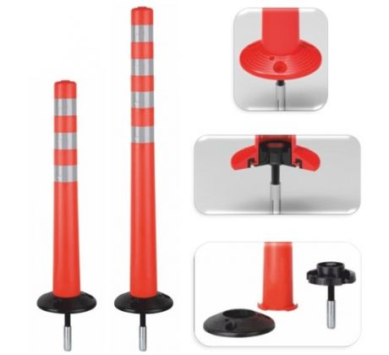

 | příloha 1b (plastový sloupek pružný v.900mm)
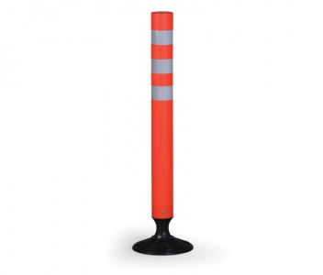

 | příloha 2 (FeZn sloupek 70/2 v.1150mm + červenobílý reflexní polep + lepené víčko
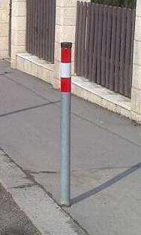

 | příloha 3 (Z12 -zpomalovací polštář MP5 žlutý 20km/h)
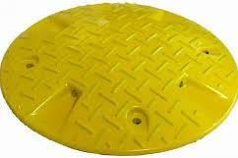

 | příloha 4 (Z12- zpomalovací práh MP3-MP6, KMP3-KMP6)
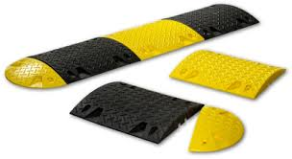

 | příloha 5 (Z12 - MP59)
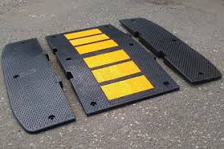

 | viz příloha 6 (Z12 - MPSP65)
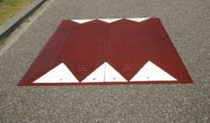

 | příloha 7 (Citybloky)
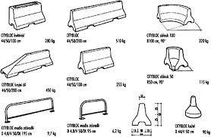

 | příloha 8 (autoredardér BOCH)
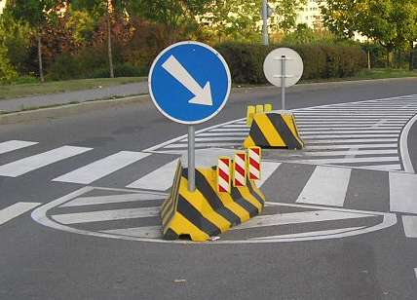

 | příloha 9 (deltabloc)


 | příloha 10 (parkovací sloupek pevný)

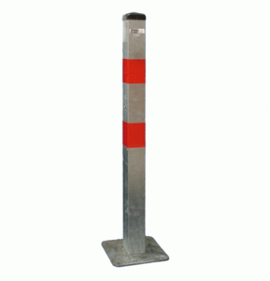

 | příloha 11 (parkovací sloupek sklopný,uzamykatelný)
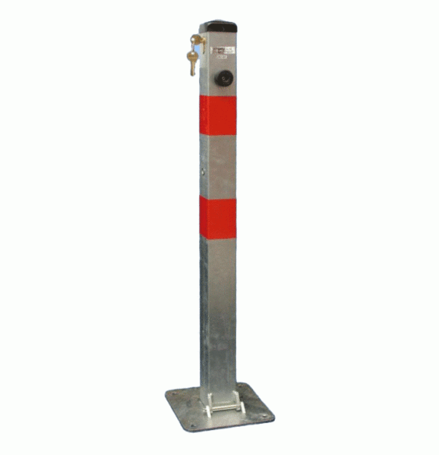

 | příloha 12 (parkovací sloupek pevný - motýlek)
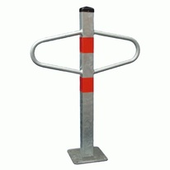

 | příloha 13 (parkovací sloupek sklopný, uzamykatelný-motýlek)
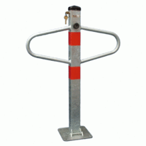

 | příloha 14 (parkovací zábrana U-60, U80, uzamykatelná)
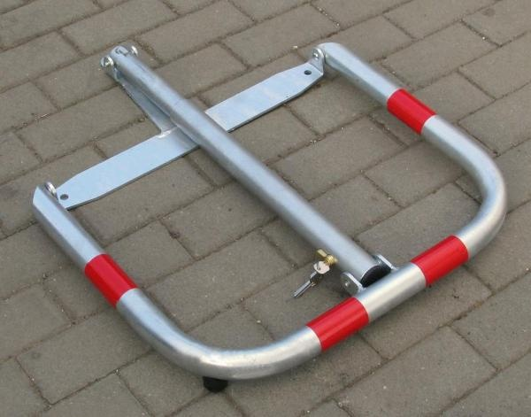

 | příloha 15a obrubník plastový (tzv. "Lego") bílý/červený
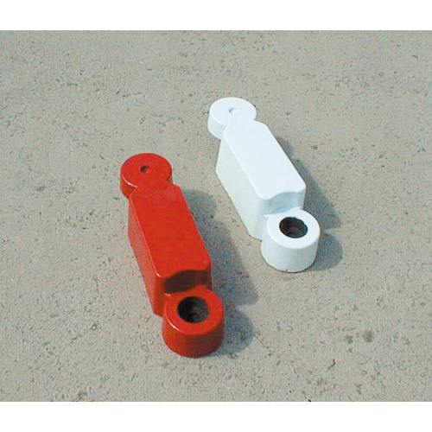

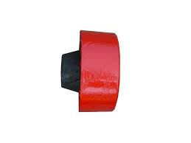
 | příloha 15b obrubník plastový (tzv. "Lego") bílý/červený, plastová koncovka samec

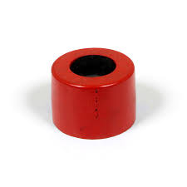
 | příloha 15c obrubník plastový (tzv. "Lego") bílý/červený, plastová koncovka samice

 | příloha 16 plastový parkovací doraz Carstop
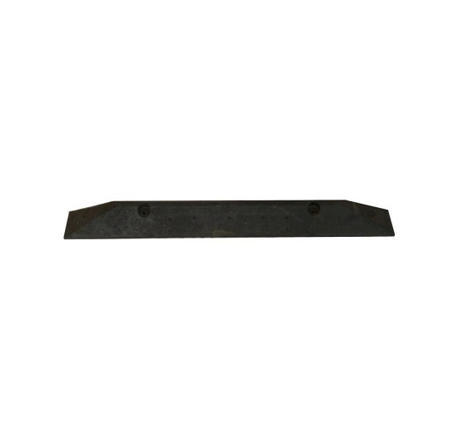

 | příloha 17a vodící desky
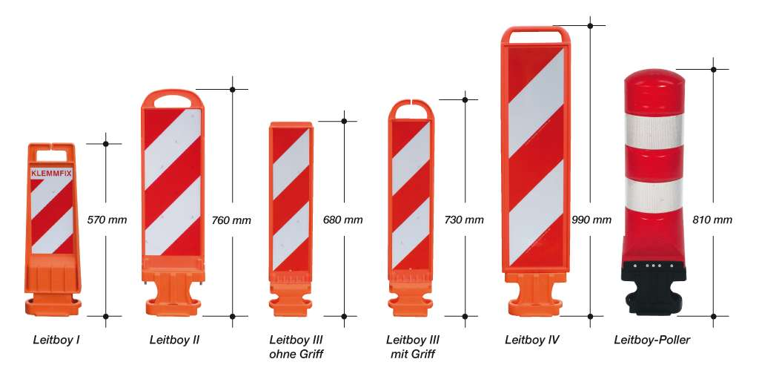

 | příloha 17b samostatný podélný podstavec pro vodící desky
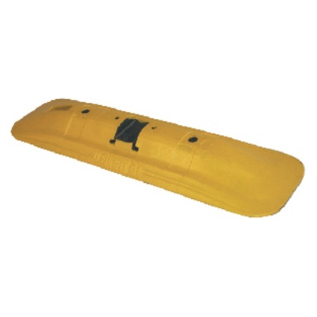

 | příloha 17c podstavec pro vodící desky Leitboy

 | příloha 17d podstavec pro vodící desky Leitboy mini
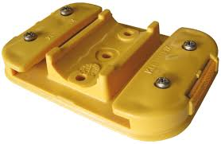

 | příloha 17e podélný vodící práh (typ Klemmfix) průběžný díl, žlutý
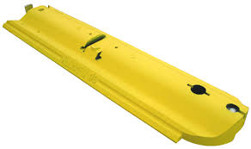

 | příloha 17f podélný vodící práh (typ Klemmfix) koncový díl, žlutý
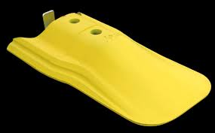

 | příloha 18a plastový maják 1250mm
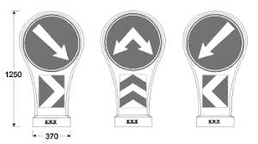

 | příloha 18a plastový maják 915mm
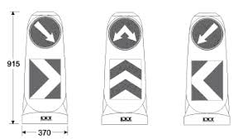

 | příloha 19 oplocenka
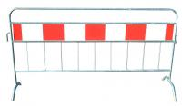

 | příloha 20 mobilní plastová stěna
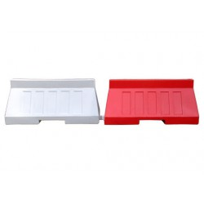

 | příloha 21 skleněné tygří oko
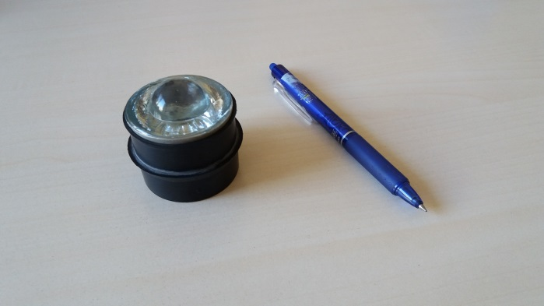

 | příloha 22 FeZn trubka konzole na stěnu
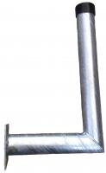

 | příloha 23 FeZn trubka ohnutá nebo svařovaná

